SQL
SQL (Structured Query Language)
 | - DDL (Data Definition Language) - CREATE/UPDATE/DROP TABLE
 | - DML (Data Manipulation Language) - SELECT/INSERT/UPDATE/DELETE DATA IN TABLE
 | - DCL (Data Control Language) - GRANT/REVOKE
 | - TCL (Transaction Control Language) - BEGIN/COMMIT/ROLLBACK

 | PK = Primary Key = Khóa định danh
 | - Không được phép trùng nhau
 | - Không được phép NULL
 | - Có thể tạo thành từ 1 hoặc nhiều cột (sẽ có trường hợp trong 1 bảng có nhiều cột kết hợp với nhau để tạo thành khóa chính)
 | - Một bảng chỉ có duy nhất 1 khóa chính

 | FK = Foreign Key = Khóa tham chiếu
 | - Chỉ được phép nhập data có tồn tại ở khóa chính mà nó đang tham chiếu
 | - Có thể trùng lặp
 | - Được phép NULL (nếu cột đó đang khai báo là Allow NULL)
 | - Một bảng chỉ thể có nhiều khóa ngoại
 | → Xem ví dụ sheet [PK & FK]

DATA TYPES
 | 1. String data
 |  | - char(length) |  |  |  |  |  | ⇒ Kiểu ký tự với độ dài cố định
 |  | - varchar(length) |  |  |  |  |  | ⇒ Kiểu ký tự với độ dài thay đổi
 |  | - nchar(length) |  |  |  |  |  | ⇒ Kiểu ký tự với độ dài cố định và có thể lưu trữ các ký tự Unicode
 |  | - nvarchar(length) |  |  |  |  |  | ⇒ Kiểu ký tự với độ dài thay đổi và có thể lưu trữ các ký tự Unicode
 |  | ※ | Với length là số lượng ký tự tối đa.
 |  |  | Trường hợp là ký tự bình thường (char, varchar) thì length phải nằm trong khoảng [1, 8000]
 |  |  | Trường hợp là ký tự Unicode (nchar, nvarchar) thì length phải nằm trong khoảng [1, 4000]
 |  | Value |  |  |  |  |  | CHAR(4) |  | Storage Required (MS SQL Server) | VARCHAR(4) | Storage Required (MS SQL Server)

 |  | '' |  |  |  |  |  | ' ' |  | 4 bytes | '' | 0 byte
 |  | 'ab' |  |  |  |  |  | 'ab ' |  | 4 bytes | 'ab' | 2 bytes
 |  | 'abcd' |  |  |  |  |  | 'abcd' |  | 4 bytes | 'abcd' | 4 bytes
 |  | 'abcdefgh' |  |  |  |  |  | 'abcd' |  | 4 bytes | 'abcd' | 4 bytes

 |  | ※ | Trường hợp nội dung dữ liệu vượt quá 8000 ký tự với ký tự bình thường và 4000 ký tự với ký tự Unicode thì sử dụng 2 kiểu bên dưới:
 |  | - Kiểu text hoặc varchar(MAX) |  |  |  |  |  |  | ⇒ Kiểu ký tự với độ dài thay đổi và có thể lưu trữ số lượng ký tự tương đương với 2GB bộ nhớ
 |  | - Kiểu ntext hoặc nvarchar(MAX) |  |  |  |  |  |  | ⇒ Kiểu ký tự với độ dài thay đổi, có thể lưu trữ các ký tự Unicode và có thể lưu trữ số lượng ký tự tương đương với 2GB bộ nhớ

 |  | ※Lưu ý:
 |  |  | Kiểu ký tự phải được bao đóng bởi cặp dấu nháy đơn ''. Ví dụ: 'abc'

 | 2. Numeric data
 |  | Kiểu số nguyên

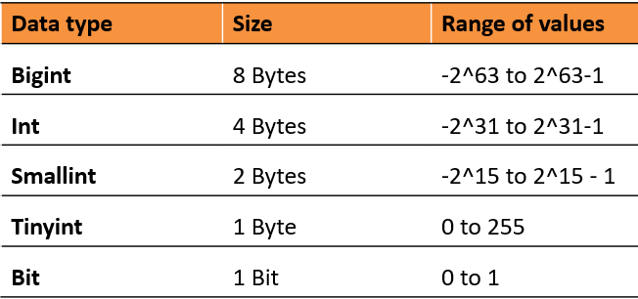

 |  | Kiểu số thực (Exact Numbers/số chính xác)
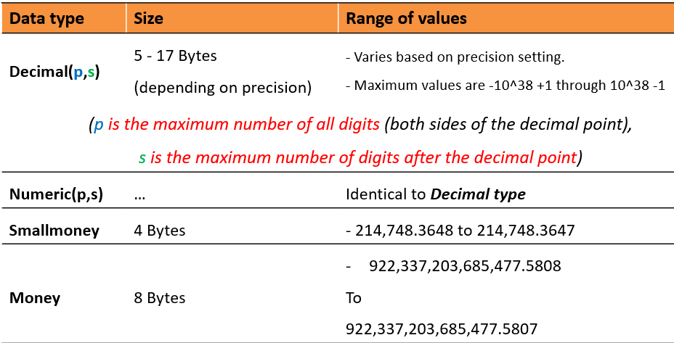
 |  |  |  |  |  |  |  |  |  |  |  |  | Decimal (P,S)
 |  |  |  |  |  |  |  |  |  |  |  |  | P: Số chữ số tối đa của cả phần nguyên và phần thập phân
 |  |  |  |  |  |  |  |  |  |  |  |  | S: Số chữ số tối đa của phần thập phân
 |  |  |  |  |  |  |  |  |  |  |  |  | Ví dụ:
 |  |  |  |  |  |  |  |  |  |  |  |  |  | Decimal(5,2)
 |  |  |  |  |  |  |  |  |  |  |  |  |  | Data hợp lệ: 123.45 1.2 123 12.34
 |  |  |  |  |  |  |  |  |  |  |  |  |  | Data không hợp lệ: 1234.56 12.345 123.456

 |  | Kiểu số thực (Approximate Numerics/số gần đúng)
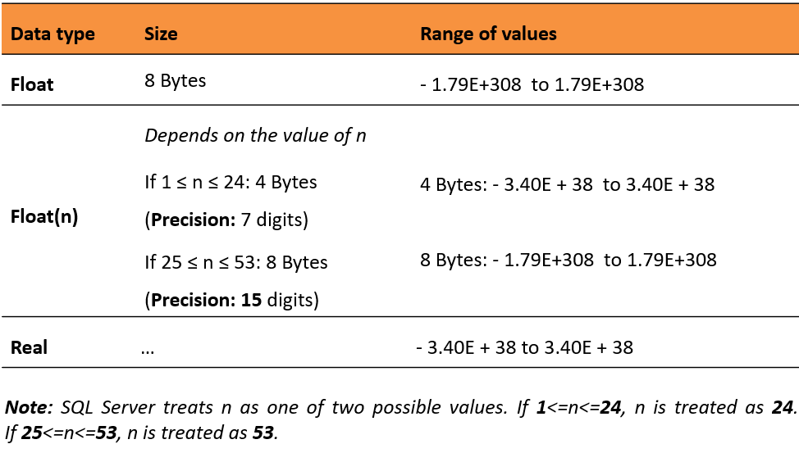

 | 3. Date-time data
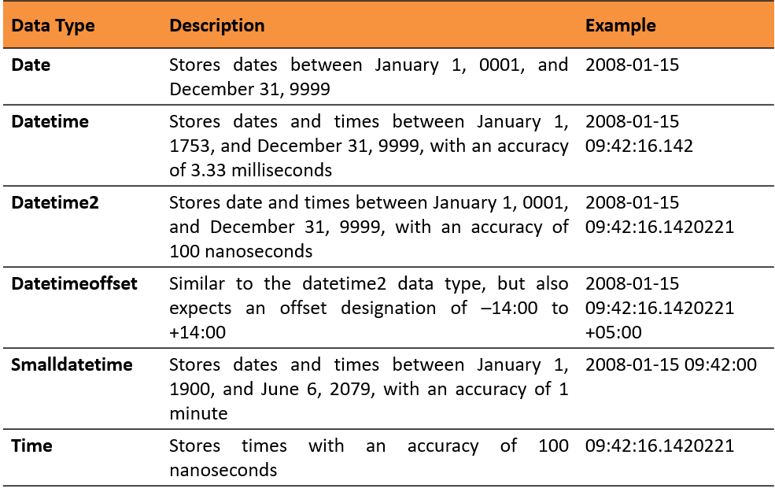

OPERATOR
 | Arithmetic Operators

 |  |  |  |  |  |  |  |  |  |  |  |  |  | Áp dụng cho số nguyên:
 |  |  |  |  |  |  |  |  |  |  |  |  |  | 25 / 10 = 2
 |  |  |  |  |  |  |  |  |  |  |  |  |  | 25 % 10 = 5
 |  |  |  |  |  |  |  |  |  |  |  |  |  | Nếu là số thực:
 |  |  |  |  |  |  |  |  |  |  |  |  |  | 25 / 10 = 2.5

 | Comparision Operators
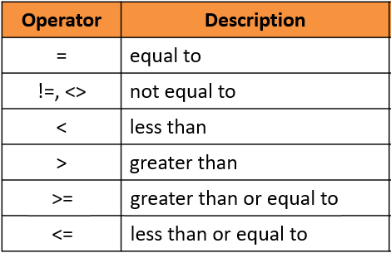

 | Logical Operators
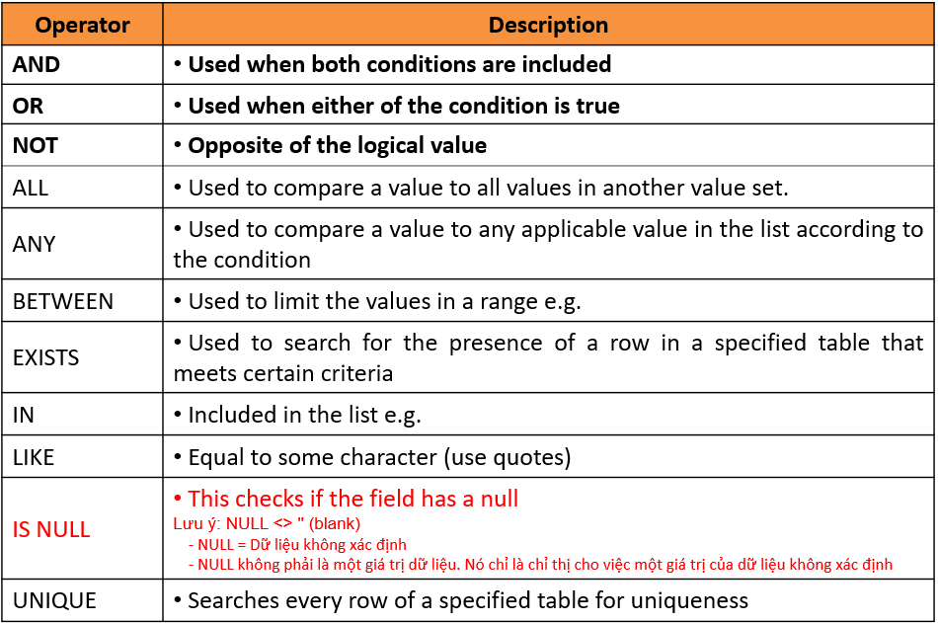

DDL (Data Definition Language)
DDL = CreateUpdateDelete table

 | C → CREATE
 |  | CREATE TABLE <table name>
 |  |  |  |  |  |  | (<column_definition>, …
 |  |  |  |  |  |  | [<table_constraint_definition>]);

 | U → ALTER
 |  | ALTER TABLE <Table_Name> ALTER COLUMN [<Column_name>
 |  | <New_data_type>]| ADD [<Column_name> <Data_Type>]
 |  | | DROP COLUMN [<Column _Name>]

 | D → DROP
 |  | DROP TABLE <Table_Name>

DML (Data Manipulation Language)
DML = CreateReadUpdateDelete data in table

 | C → INSERT
 |  | INSERT INTO TableName VALUES (Value list)
 |  | INSERT INTO TableName(ColumnName1, ColumnName2...) VALUES (Value list)

 | U → UPDATE
 |  | UPDATE TableName SET ColumnName = Value [WHERE Condition]

 |  | ※Có thể sử dụng CASE … WHEN trong câu lệnh UPDATE:
 |  |  | Syntax: |  |  | CASE
 |  |  |  |  |  |  | WHEN Condition THEN Value
 |  |  |  |  |  |  | ...
 |  |  |  |  |  |  | WHEN Condition THEN Value
 |  |  |  |  |  |  | ELSE Value
 |  |  |  |  |  | END

 | D → DELETE
 |  | DELETE FROM TableName [WHERE Condition]

 | R → SELECT |  |  |  |  |  | → Xem sheet [Ví dụ] line 114 -> 159 để hiểu cách hoạt động của từng mệnh đề trong câu lệnh SELECT
 |  | SELECT [ALL/DISTINCT] <Column name1>, <Column name2>, …
 |  | FROM <Table name>
 |  | [WHERE <Search condition>]
 |  | [GROUP BY grouping columns]
 |  | [HAVING search condition]
 |  | [ORDER BY sort specification [ASC/DESC]]

 |  | ※Tương tự UPDATE, có thể sử dụng CASE … WHEN trong câu lệnh SELECT

 |  | ※Bí kíp võ công:
 |  |  | Ghi nhớ cú pháp câu lệnh SELECT, lệnh SELECT chạy sau cùng
 |  |  | Lệnh SELECT chỉ thao tác trên DÒNG (ROW, RECORD)
 |  |  | Lệnh SELECT bản chất là tạo ra bảng tạm

 |  | Mệnh đề SELECT
 |  |  | - Có thể dùng * để đại diện cho all column => Không khuyến khích sử dụng
 |  |  | - Có thể select all hoặc select các record không trùng lặp (sử dụng từ khóa DISTINCT)
 |  |  | - Có thể select top những record đầu tiên (sử dụng từ khóa TOP number_of_record)
 |  |  | - Có thể sử dụng với các hàm: SUM(), COUNT(), AVG(), MAX(), MIN(), YEAR()... Tên của các column tạo bởi hàm sẽ là 'unkown'
 |  |  | - Có thể đặt lại tên của column (sử dụng từ khóa AS 'ten_column')

 |  | Mệnh đề FROM
 |  |  | - Có thể kết nối 1 hoặc nhiều bảng lại với nhau (sử dụng từ khóa JOIN/LEFT JOIN/RIGHT JOIN/FULL JOIN) |  |  |  |  |  |  |  |  |  |  |  |  | → Xem sheet [Ví dụ] line 25 -> 97
 |  |  |  |  | Syntax: |  |  |  |  |  |  |  |  |  |  |  | INNER JOIN |  | Nối nội
 |  |  |  |  |  | Table_A JOIN/LEFT JOIN/RIGHT JOIN/FULL JOIN Table_B ON Table_A.ColumnPK = Table_B.ColumnFK |  |  |  |  |  |  |  |  |  |  | OUTER JOIN |  | Nối ngoại
 |  |  |  |  |  | Table_A tb1 JOIN/LEFT JOIN/RIGHT JOIN/FULL JOIN Table_A tb2 ON tb1.ColumnPK = tb2.ColumnFK |  |  |  |  |  |  |  |  |  |  |  | LEFT OUTER JOIN (LEFT JOIN)
 |  |  |  |  |  |  |  |  |  |  |  |  |  |  |  |  |  | RIGHT OUTER JOIN (RIGHT JOIN)
 |  |  | - Có thể định nghĩa 1 bảng tạm trong mệnh đề FROM (sử dụng subquery SELECT) |  |  |  |  |  |  |  |  |  |  |  |  |  |  | FULL OUTER JOIN (FULL JOIN)
 |  |  |  |  | VD: |  |  |  |  |  |  |  |  |  |  |  | SELF JOIN |  | Nối với chính mình
 |  |  |  |  |  | SELECT nhacung.nhacung_ten, truyvancon1.tong_sl |  |  |  |  |  |  |  |  |  |  | CROSS JOIN
 |  |  |  |  |  | FROM nhacung JOIN |  |  |  |  |  |  |  |  |  |  | EXCLUDING JOIN
 |  |  |  |  |  | (SELECT nhacung_id, SUM(donhang.soluong) AS tong_sl
 |  |  |  |  |  | FROM donhang GROUP BY nhacung_id) truyvancon1
 |  |  |  |  |  |  | ON truyvancon1.nhacung_id = nhacung.nhacung_id;

 |  |  | ※Bí kíp võ công:
 |  |  |  | 1. Khi nào sử dụng INNER/OUTER JOIN?
 |  |  |  |  | - Khi nội dung truy vấn cần lấy thông tin từ nhiều bảng
 |  |  |  |  | - Khi nội dung truy vấn cần lấy thông tin từ 1 bảng nhưng điều kiện lọc lại liên đới đến các bảng khác. (Giữa các bảng này phải có quan hệ khóa chính - khóa ngoại với nhau)
 |  |  |  | 2. Khi nào không sử dụng INNER/OUTER JOIN?
 |  |  |  |  | - Khi nội dung truy vấn cần lấy thông tin từ 1 bảng nhưng điều kiện lọc lại liên đới đến các bảng khác nhưng các bảng này không có quan hệ với nhau
 |  |  |  |  |  | → Trường hợp này chúng ta sẽ sử dụng sub-query trong mệnh đề WHERE để truy vấn
 |  |  |  | 3. Khi nào sử dụng LEFT/RIGHT JOIN thay vì dùng INNER JOIN?
 |  |  |  |  | - Khi nội dung truy vấn có yếu tố lấy toàn bộ thông tin từ 1 bảng. Thường hay có cụm từ "toàn bộ", "tất cả" đi kèm trong câu hỏi.
 |  |  |  |  |  | VD: Liệt kê thông tin của tất cả sinh viên và tên lớp của sinh viên đó đang theo học.

 |  | Mệnh đề WHERE
 |  |  | - So sánh với số thì sử dụng các toán tử: =, >, >=, <, <=, <>
 |  |  | - So sánh với ký tự thì sử dụng các toán tử: =, <> (nếu so sánh tuyệt đối) và LIKE, NOT LIKE (nếu so sánh tương đối)
 |  |  |  | + Thường sẽ sử dụng so sánh tương đối với chuỗi ký tự: LIKE, NOT LIKE
 |  |  |  | + Có thể sử dụng WILDCARD trong LIKE/NOT LIKE: % (đại diện cho 1 chuỗi ký tự bất kỳ) và _ đại diện cho 1 ký tự bất kỳ
 |  |  | - So sánh với toán tử logic: AND (1 ăn cả ngã về 0), OR (1 thằng làm được cả team hưởng), NOT (trở mặt)
 |  |  | - So sánh trong phạm vi với IN/NOT IN, EXISTS/ NOT EXISTS
 |  |  | - So sánh NULL với IS NULL/IS NOT NULL
 |  |  | - So sánh nằm giữa với BETWEEN ... AND
 |  |  | - So sánh Date-time với các hàm lấy thông tin ngày tháng như DAY(), MONTH(), YEAR()...
 |  |  | - Trong mệnh đề WHERE không được phép sử dụng các hàm gộp như SUM(), COUNT()...

 |  | Mệnh đề GROUP BY
 |  |  | Phân nhóm các DÒNG (ROW, RECORD) có cùng giá trị của 1 hoặc nhiều cột với nhau
 |  |  | Nghĩa là: Các dòng có 1 hoặc nhiều cột cùng giá trị thì phần về cùng 1 nhóm với nhau
 |  |  | - Chỉ có thể SELECT các column được chỉ định phân nhóm ở GROUP BY
 |  |  | - Khi thực hiện GROUP BY thì trong mệnh đề SELECT thường sẽ có 1 hoặc nhiều các hàm gộp như SUM(), COUNT()... đi kèm

 |  |  | ※Bí kíp võ công:
 |  |  |  | - Khi nào thì sử dụng GROUP BY?
 |  |  |  |  | → Khi nội dung truy vấn có yếu tố sử dụng hàm gộp (COUNT, SUM, AVG...) hoặc phân nhóm. Thường hay có cụm từ "theo từng", "đếm số lượng"... đi kèm trong câu hỏi.
 |  |  |  |  |  | VD: Liệt kê tên tỉnh thành và số lượng sinh viên theo từng tỉnh thành đó

 |  | Mệnh đề HAVING
 |  |  | - HAVING (Chỉ thị điều kiện nhóm) khác với WHERE (khác với WHERE - chỉ thị điều kiện chọn lọc data cho bản tạm)
 |  |  | - HAVING được phép sử dụng các hàm gộp như SUM(), COUNT()... làm condition
 |  |  | - Hãy sử dụng WHERE, khi không thể sử dụng WHERE thì sử dụng HAVING

 |  |  | ※Bí kíp võ công:
 |  |  |  | - Khi nào thì sử dụng HAVING?
 |  |  |  |  | → Khi nội dung truy vấn có yếu tố điều kiện lọc sử dụng hàm gộp (COUNT, SUM, AVG...). Thường hay có cụm từ "số lượng/tổng … lớn hơn/nhỏ hơn X"... đi kèm trong câu hỏi.
 |  |  |  |  |  | VD: Liệt kê thông tin của những lớp có số lượng sinh viên lớn hơn 40

 |  | Mệnh đề ORDER BY
 |  |  | - Sắp xếp 1 hay nhiều column trong bảng tạm theo thứ tự tăng dần hoặc giảm dần (sử dụng từ khóa ASC/DESC)

 |  |  | ※Bí kíp võ công:
 |  |  |  | - Khi nào thì sử dụng ORDER BY?
 |  |  |  |  | → Khi nội dung truy vấn có yếu tố sắp xếp hoặc liệt kê số lượng giới hạn. Thường hay có cụm từ "TOP X", "cao nhất/thấp nhất", "thứ tự"... đi kèm trong câu hỏi.
 |  |  |  |  |  | VD: Liệt kê thông tin của 5 nhân viên có lương cao nhất công ty
 |  |  |  |  |  |  | Liệt kê TOP 3 món ăn bán chạy nhất tháng 2/2021
 |  |  |  |  |  |  | Liệt kê thông tin của toàn bộ nhân viên theo thứ tự giảm dần theo ngày sinh.

 | Các phép toán quan hệ: UNION/UNION ALL, INTERSECT, EXCEPT |  |  |  |  |  |  |  |  |  |  |  |  |  | → Xem sheet [Ví dụ] line 294 -> 356
 |  | ① UNION (HỢP): "Góp đồ nấu cơm chung"
 |  |  | - UNION: Hợp 2 bảng và LOẠI BỎ dòng trùng lặp => "Ăn sang"
 |  |  | - UNION ALL: Hợp 2 bảng và KHÔNG LOẠI BỎ các dòng trùng lặp => "Ăn tạp"
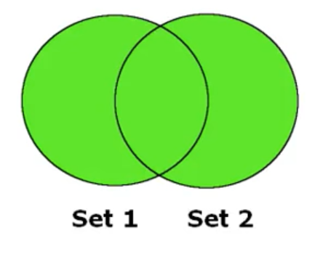

 |  | ② INTERSECT (GIAO): "Tìm kiếm điểm chung"
 |  |  | - Kết quả intersect (giao) giữa 2 bảng là tập các dòng giống nhau của 2 bảng
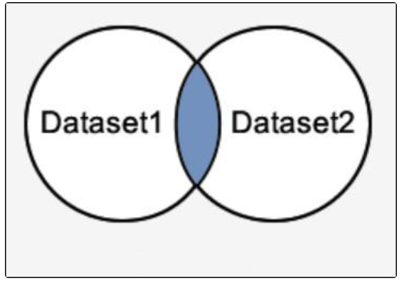

 |  | ③ EXCEPT (HIỆU): "Chia tay xóa kỷ niệm"
 |  |  | - Kết quả except (hiệu) giữa bảng A và bảng B trả về tất cả các dòng của bảng A mà các dòng này không nằm trong bảng B.
 |  |  | - Lệnh tương ứng với EXCEPT trong Oracle là MINUS
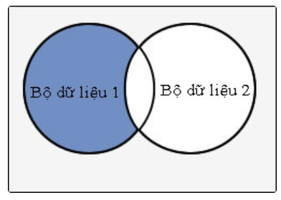

 |  | ④ LƯU Ý:
 |  |  | + Hai lệnh SELECT phải có cùng số column
 |  |  | + Column tương ứng trong mỗi lệnh SELECT phải có cùng kiểu dữ liệu

 |  | ⑤ BÍ KÍP VÕ CÔNG:
 |  |  | - Khi nào thì sử dụng các phép toán quan hệ: UNION/UNION ALL, INTERSECT, EXCEPT?
 |  |  |  | → Khi vế trước và vế sau câu hỏi truy vấn chả liên quan gì đến nhau, kết hợp với nhau bởi từ khóa: VÀ, HOẶC, NHƯNG, MÀ
 |  |  |  |  |  | VD: Tìm những nam thanh hút lá đu đủ và những nữ tú đứng đường
 |  |  |  |  |  |  | Tìm những lập trình viên có skill JAV nhưng chưa có người yêu

PK & FK
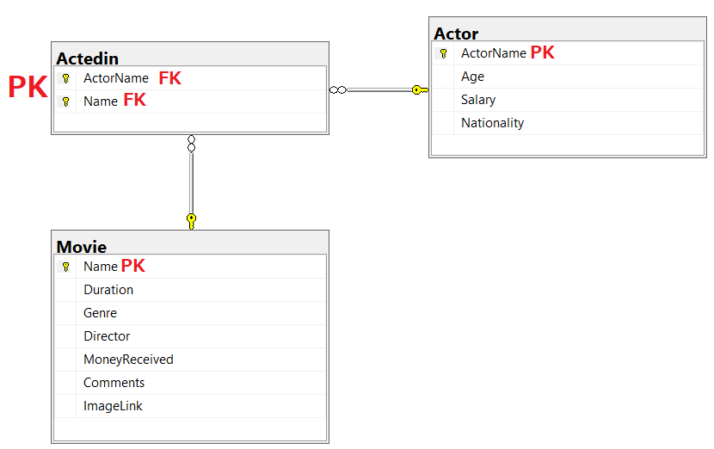
PK = Primary Key = Khóa định danh
- Không được phép trùng nhau
- Không được phép NULL
- Có thể tạo thành từ 1 hoặc nhiều cột (sẽ có trường hợp trong 1 bảng có nhiều cột kết hợp với nhau để tạo thành khóa chính)
- Một bảng chỉ có duy nhất 1 khóa chính

FK = Foreign Key = Khóa tham chiếu
- Chỉ được phép nhập data có tồn tại ở khóa chính mà nó đang tham chiếu
- Có thể trùng lặp
- Được phép NULL (nếu cột đó đang khai báo là Allow NULL)
- Một bảng chỉ thể có nhiều khóa ngoại

SINHVIEN |  |  | LOP |  |  | GIAOVIEN
MaSV | TenSV | MaLop | MaLop | TenLop | MaGV | MaGV | TenGV | DOB
SV001 | Sinh Vien 1 | L1 | L1 | Lop 1 | GV001 | GV001 | Thừa Văn Thiếu | 1980-01-01
SV002 | Sinh Vien 2 | L1 | L2 | Lop 2 | GV003 | GV002 | Vừa A Dính | 1979-05-07

SubQuery
SELECT * |  |  |  |  | orders
FROM orders o
WHERE agent_code IN (
 | SELECT agent_code
 | FROM agents a
 | WHERE o.ship_city = a.working_area
)
 |  |  |  |  | agent
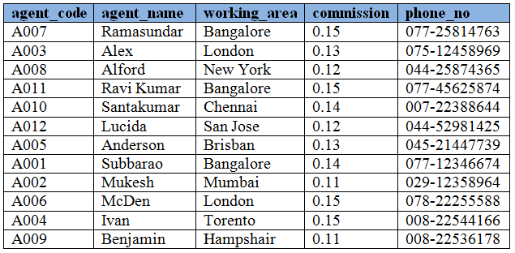
 |  |  |  |  |  |  |  |  | agent_code
 |  |  |  |  |  |  |  |  | A003
 |  |  |  |  |  |  |  |  | A006

SELECT * |  |  |  |  | EMPLOYEE
FROM EMPLOYEE |  |  |  |  | Emp_id | emp_name | Salary | Salary |  | Emp_id | emp_name | Salary
WHERE Salary >= ALL(SELECT Salary FROM EMPLOYEE) |  |  |  |  | E001 | ABC | 3000 | 3000 |  | E006 | F | 3500
 |  |  |  |  | E002 | B | 2000 | 2000
 |  |  |  |  | E003 | C | 2500 | 2500
SELECT * |  |  |  |  | E004 | D | 2200 | 2200 |  | Emp_id | emp_name | Salary
FROM EMPLOYEE |  |  |  |  | E005 | E | 2100 | 2100 |  | E001 | ABC | 3000
WHERE Salary > ANY(SELECT Salary FROM EMPLOYEE) |  |  |  |  | E006 | F | 3500 | 3500 |  | E002 | B | 2000
 |  |  |  |  | E007 | G | 1500 | 1500 |  | E003 | C | 2500
 |  |  |  |  | E008 | H | 1000 | 1000 |  | E004 | D | 2200
 |  |  |  |  |  |  |  |  |  | E005 | E | 2100
 |  |  |  |  |  |  |  |  |  | E006 | F | 3500
 |  |  |  |  |  |  |  |  |  | E007 | G | 1500

Liệt kê tất cả các sản phẩm chưa từng được bán lần nào
SANPHAM |  | BANHANG
MaSP |  | MaSP |  | SELECT *
TenSP |  | SoLuong |  | FROM SANPHAM
 |  |  |  | WHERE MaSP NOT IN (SELECT DISTINCT MaSP FROM BANHANG)

 |  |  |  | SELECT *
 |  |  |  | FROM SANPHAM sp
 |  |  |  | WHERE NOT EXISTS (SELECT bh.MaSP FROM BANHANG bh WHERE bh.MaSP = sp.MaSP)

 |  |  | Nên dùng <== | SELECT SANPHAM.*
 |  |  |  | FROM SANPHAM sp LEFT JOIN BANHANG bh ON sp.MaSP = bh.MaSP
 |  |  |  | WHERE bh.MaSP IS NULL

